Intro
 |  Financieel plan

 | Let op! Voordat je verder gaat moet het bestand worden opgeslagen op jouw computer. Dit doe je via Bestand -> Opslaan als, of met F12.

 | Select your language:

 | Nederlands
 | Introductie
 | Het maken van een financieel plan is een belangrijk onderdeel van je ondernemingsplan, zeker als je een financiering wilt aanvragen. Een compleet financieel plan bestaat minimaal uit onderstaande begrotingen. Klik op de onderstaande begrotingen om ze te bekijken.
 | Investeringsbegroting
 | Financieringsbegroting
 | Exploitatiebegroting
 | Liquiditeitsbegroting

 | Hoe in te vullen?
 | Dit format helpt je met het opstellen van de begrotingen. Het opstellen van dit financieel plan doe je door het beantwoorden van de vragen die worden gesteld op het tabblad VRAGENLIJST. Bij de meeste vragen moet je een bedrag invullen, bij andere vragen moet je een getal of onderdeel selecteren uit een lijst. Door het beantwoorden van de vragenlijst, worden de financiële overzichten automatisch ingevuld en doorgerekend. Deze overzichten zijn te vinden op de blauwgekleurden tabbladen. Deze tabbladen zijn niet in te vullen of te wijzigen. Als je een wijziging wilt aanbrengen doe je dat door de lichtblauwe cellen in de vragenlijst te wijzigen! De overige cellen zijn vergrendeld met een wachtwoord. Dit wachtwoord is niet nodig voor het invullen van het plan en wordt ook niet vrijgegeven. Qredits wil namelijk niet dat het sjabloon wordt aangepast.

 | Printen
 | Je kunt het gehele financieel plan in één keer uitprinten door in het scherm 'afdrukken' het vakje 'hele werkmap' te selecteren.

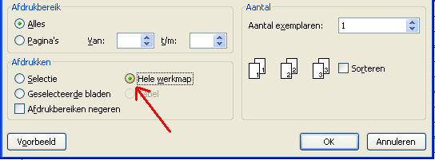

 | Financieringsaanvraag
 | Als je dit plan opstelt ten behoeve van een financieringsaanvraag bij Qredits, dan kan je het financieel plan samen met je ondernemingsplan uploaden via:

 | https://qredits.nl/zakelijk-krediet

 | Disclaimer: Qredits draagt er zorg voor om de inhoud van deze module regelmatig bij te werken of toevoegingen hieraan te maken. Desalniettemin is Qredits niet aansprakelijk voor onjuistheden of onvolledigheden in de aangeboden inhoud. Qredits is op geen enkele wijze aansprakelijk voor schade voortvloeiend uit het gebruik van deze module. Het is de gebruiker slechts toegestaan om de module voor eigen gebruik op te slaan, af te drukken en te kopiëren.

Versie 20240308

